共通画面

画面1(メイン) | スクロールしても固定
コンテンツ：動画
PC |  | モバイル
ロゴ(文字)
ロゴ(文字)

画面1
画面1(メイン)
コンテンツ：動画
PC | モバイル

動画

動画

画面2
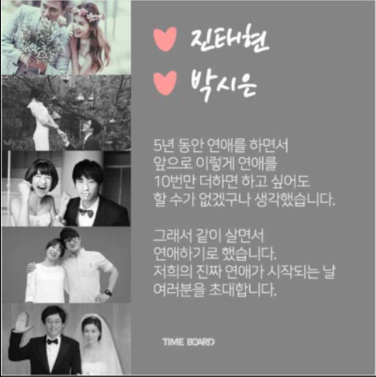
画面2
コンテンツ：手紙+写真
PC | モバイル

